Estadísticas
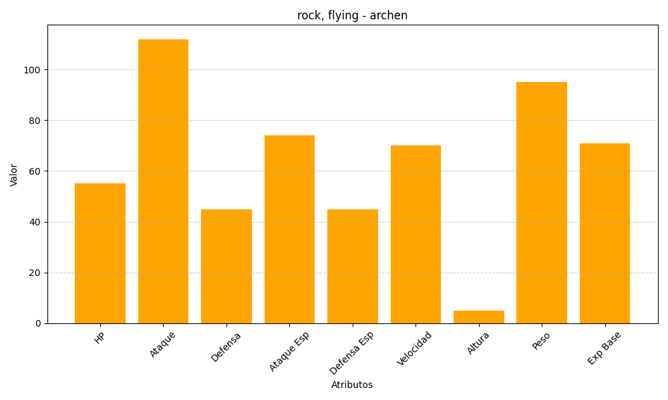
ID | Nombre | Tipo | HP | Ataque | Defensa | Ataque Especial | Defensa Especial | Velocidad | Altura | Peso | Experiencia Base
566 | archen | rock, flying | 55 | 112 | 45 | 74 | 45 | 70 | 5 | 95 | 71

